2.1
voltar à página inicial |  |  |  | 2 - TÍTULOS E SUBTÍTULOS
 | S | N | NA
 | x |  |  | 2.1 Existe um título <h1> marcado na página
 |  |  |  | O título principal de cada página, que sumariza o seu conteúdo, deve ser identificado como o primeiro nível dos títulos (h1). Não deverá ser utilizado mais do que um <h1> por página.

 | Listagem de evidências
 |  |  |  |  | Notas:
 |  |  |  |  | A evidência diz respeito à página https://www.cm-agueda.pt/pages/133

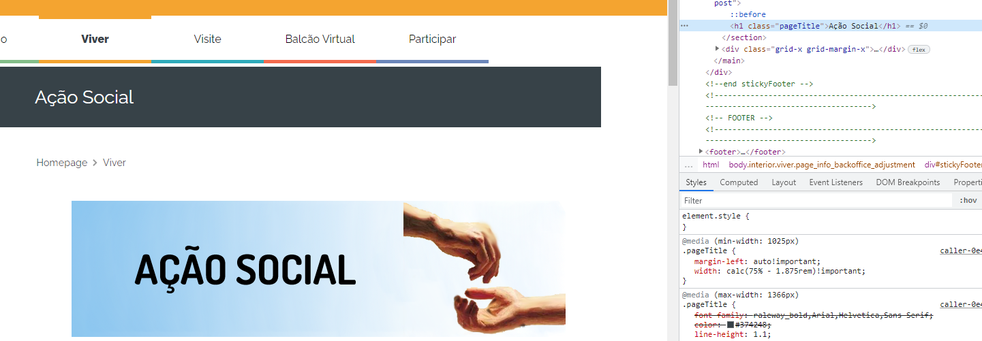

 | Notas de preenchimento:
 | - Coloque um "x" na quadrícula correspondente: esta irá refletir-se na folha de rosto "Síntese"
 | - Coloque aqui imagens, printscreens ilustrativos, coloque sempre o endereço das páginas de onde retirar as imagens com exemplos ilustrativos.

4.1
voltar à página inicial |  |  |  | 4 - ESTRUTURA DA INFORMAÇÃO
 | S | N | NA
 | x |  |  | 4.1 Ao clicar com o rato na etiqueta, o cursor surge no respetivo campo de edição
 |  |  |  | De forma a tornar a seleção de campos pequenos mais fácil, a legenda deverá estar associada ao campo respetivo com o elemento <label>, pois desta forma aumenta-se a sua área clicável. Para os utilizadores de leitores de ecrã (pessoas cegas) a associação da etiqueta ao campo de edição é também fundamental.

 | Listagem de evidências
 |  |  |  |  | Notas:
 |  |  |  |  | Evidência retirada da página https://www.cm-agueda.pt/pages/1353

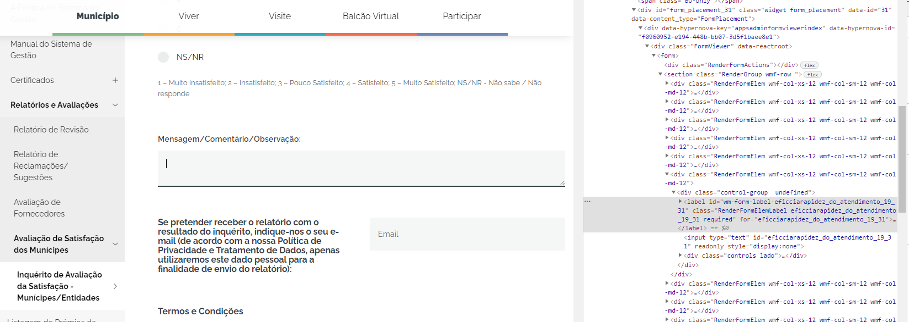

 | Notas de preenchimento:
 | - Coloque um "x" na quadrícula correspondente: esta irá refletir-se na folha de rosto "Síntese"
 | - Coloque aqui imagens, printscreens ilustrativos, coloque sempre o endereço das páginas de onde retirar as imagens com exemplos ilustrativos.

5.3
voltar à página inicial |  |  |  | 5 - GRÁFICOS E IMAGENS-LINK
 | S | N | NA
 | x |  |  | 5.3 As imagens-link têm um equivalente alternativo correto
 |  |  |  | As hiperligações compostas apenas por uma imagem obrigam que esta tenha um equivalente alternativo em texto que represente fielmente o destino da hiperligação. O texto alternativo (alt) não pode ultrapassar os 100 carateres.

 | Listagem de evidências
 |  |  |  |  | Notas:
 |  |  |  |  | A evidência diz respeito ao logotipo presente na página https://www.cm-agueda.pt/pages/1
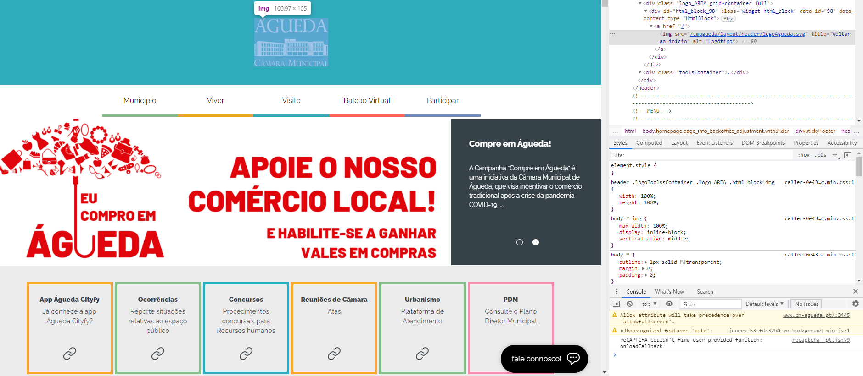

 | Notas de preenchimento:
 | - Coloque um "x" na quadrícula correspondente: esta irá refletir-se na folha de rosto "Síntese"
 | - Coloque aqui imagens, printscreens ilustrativos, coloque sempre o endereço das páginas de onde retirar as imagens com exemplos ilustrativos.

8.1
voltar à página inicial |  |  |  | 8 - ESTRUTURA DA PÁGINA
 | S | N | NA
 | x |  |  | 8.1 Quando se retira a CSS, todos os elementos HTML devem alinhar à esquerda
 |  |  |  | Quando se desativam todos os estilos visuais, o conteúdo da página é apresentado alinhado à esquerda e apresenta-se de forma linear.

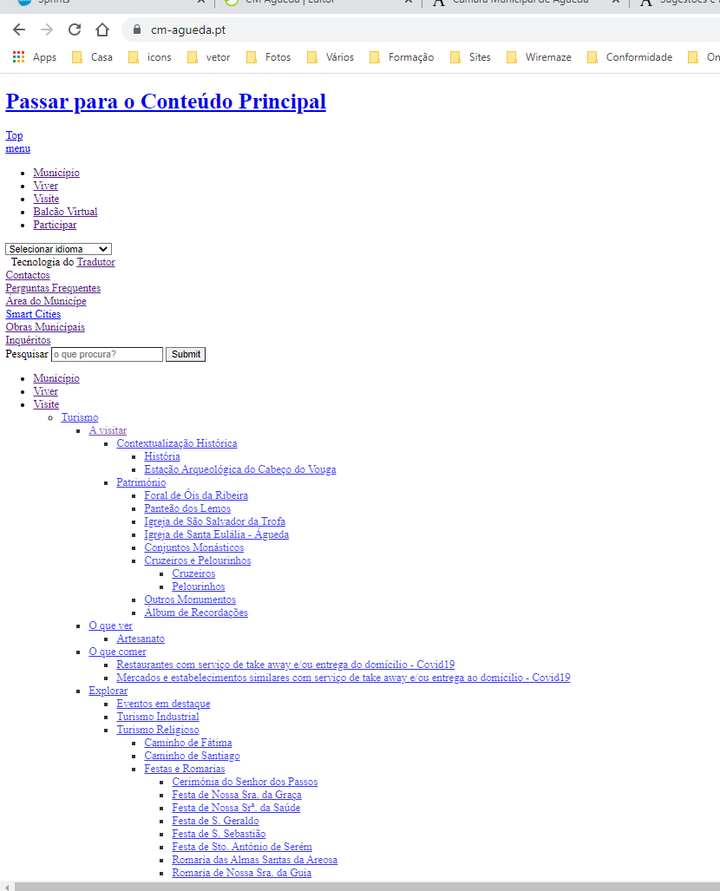
 | Listagem de evidências
 |  |  |  |  | Notas:
 |  |  |  |  | Evidência retirada da página https://www.cm-agueda.pt/

 | Notas de preenchimento:
 | - Coloque um "x" na quadrícula correspondente: esta irá refletir-se na folha de rosto "Síntese"
 | - Coloque aqui imagens, printscreens ilustrativos, coloque sempre o endereço das páginas de onde retirar as imagens com exemplos ilustrativos.

8.5
voltar à página inicial |  |  |  | 8 - ESTRUTURA DA PÁGINA
 | S | N | NA
 | x |  |  | 8.5 A maquetização da página é feita sem recorrer ao elemento <table>
 |  |  |  | A estrutura de composição gráfica da página não é feita recorrendo a elementos de tabela mas sim a uma maior diversidade de elementos semânticos (por ex., <main>) e genéricos (por ex., <div>), que permitem a recomposição visual para diferentes tipos e dimensões de ecrã.

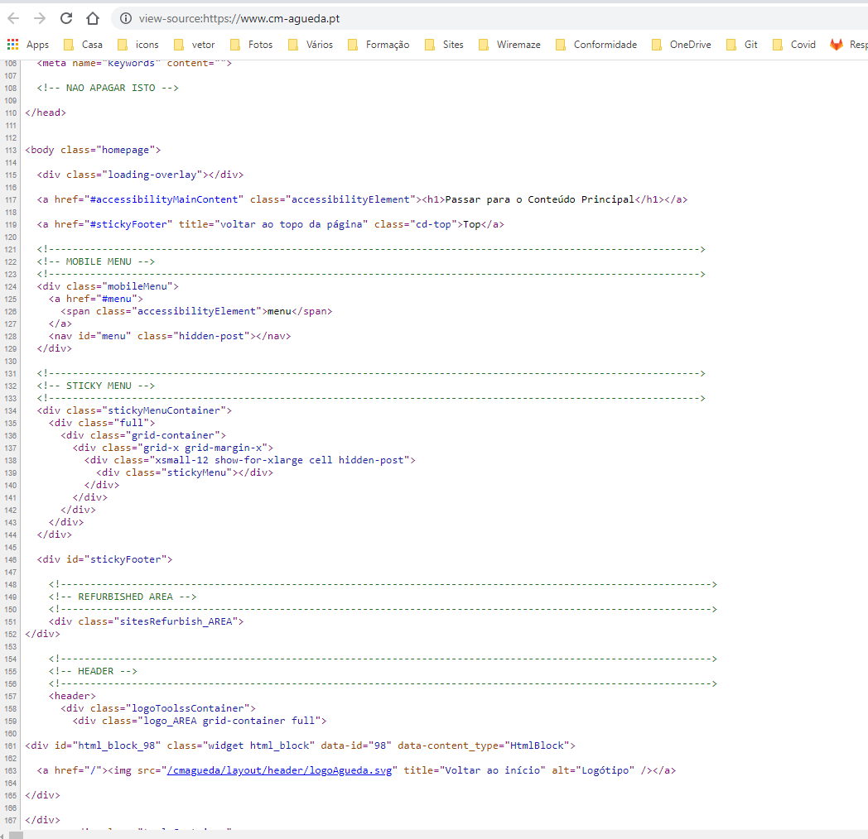
 | Listagem de evidências
 |  |  |  |  | Notas:
 |  |  |  |  | Evidência retirada da página https://www.cm-agueda.pt/

 | Notas de preenchimento:
 | - Coloque um "x" na quadrícula correspondente: esta irá refletir-se na folha de rosto "Síntese"
 | - Coloque aqui imagens, printscreens ilustrativos, coloque sempre o endereço das páginas de onde retirar as imagens com exemplos ilustrativos.

9.1
voltar à página inicial |  |  |  | 9 - SINTAXE DO HTML
 | S | N | NA
 | x |  |  | 9.1 A página apresenta-se sem erros de (x)HTML
 |  |  |  | A página não deve apresentar erros de sintaxe de (x)HTML.

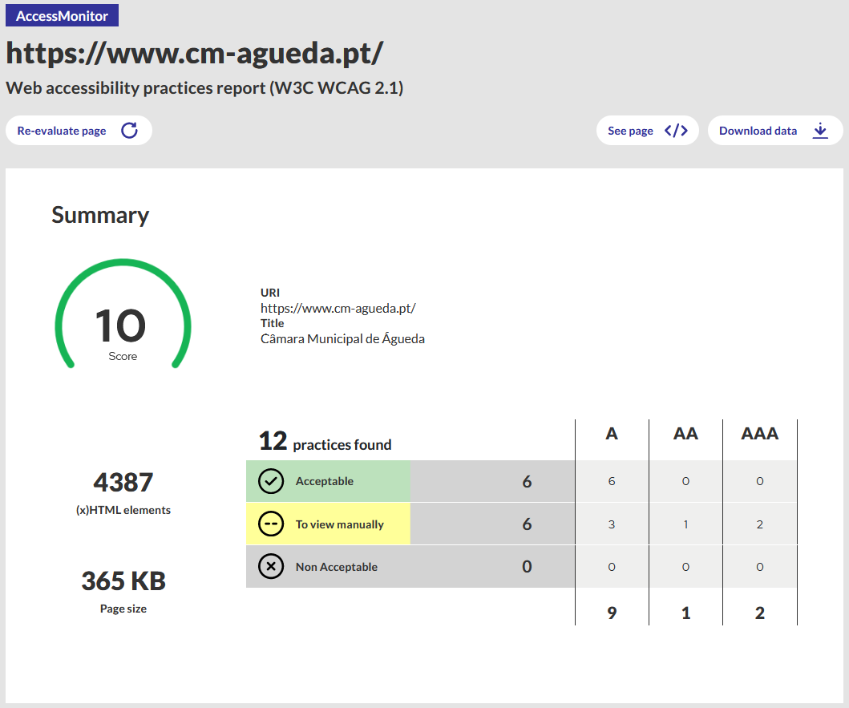
 | Listagem de evidências
 |  |  |  |  | Notas:
 |  |  |  |  | Foram efetuados testes à primeira página, páginas imediatamente dependentes da primeira página e inclusivamente páginas interiores contendo listas, formulários, galerias, vídeos entre outro tipo de conteúdo dinâmico no validador AccessMonitor do site oficial https://www.acessibilidade.gov.pt/ Este site passa as baterias de testes de nível AAA.

 | Notas de preenchimento:
 | - Coloque um "x" na quadrícula correspondente: esta irá refletir-se na folha de rosto "Síntese"
 | - Coloque aqui imagens, printscreens ilustrativos, coloque sempre o endereço das páginas de onde retirar as imagens com exemplos ilustrativos.

